Sheet1
광고계 여럿 소식 (A.I, 미디어, 컨텐츠, 마케팅, PR) 단신 - 26년 5월 Issue 요약

★ 파라마운트·WBD 합병…국내 콘텐츠 산업 충격없나
- 파라마운트와 스카이댄스의 워너브러더스 디스커버리(WBD) 합병이 추진되면서 국내 콘텐츠 제작 시장에도 영향이 예상된다 ( : 파라마운트는 지난 2월 WBD 인수전에서 넷플릭스(Netflix)를 제치고 최종 승리)
- 파라마운트가 HBO 맥스와 파라마운트플러스를 결합하고 WBD 제작 역량까지 확보할 경우 자체 제작 비중이 확대될 것으로 보고 있다 ( : 포브스가 닐슨·넷플릭스 데이터를 분석한 결과 통합 법인은 글로벌 스트리밍 시장에서 주요 라이선스 콘텐츠 시청 비중 약 40%를 확보할 것으로 예상)

- 업계에선 콘텐츠 확보 경쟁이 한층 치열해지면서 국내 제작사에 기회 요인이 될 수 있지만, 자본력이 약한 토종 온라인동영상서비스(OTT)에는 부담으로 작용할 수 있다는 전망이 나온다.
- (김용희 선문대 경영학 교수) "한국 OTT 시장은 국내 제작 콘텐츠 중심으로 돌아가는 데다 넷플릭스조차 완전한 시장 지배적 사업자로 보기 어렵다", "국내 OTT들은 대부분 국내 제작 콘텐츠를 소비하는 구조이기 때문에 중단기적으로 큰 이슈는 없을 것"
- (안정상 중앙대 커뮤니케이션대학원 겸임교수) "글로벌 OTT 사업자들 간의 콘텐츠 확보 전쟁이 심화되면 제작사들의 수익이 확대되는 반사효과를 기대할 수 있다", "자본력이 부족한 국내 OTT 플랫폼은 더 침체되는 부작용을 겪게 될 것"

★ 방미통진흥원 설립법, 상임위 문턱 넘어…“몸집 불리기 통합” 우려도
- 방송미디어통신위원회 산하 ‘방송미디어통신진흥원’ 설립 법안이 국회 과학기술정보방송통신위원회(과방위) 문턱을 넘었다.
- 국회 과방위는 7일 전체회의를 열고 방미통위 산하 진흥원 설립 내용을 담은 ‘방송법 일부개정법률안’ 등을 여당 주도로 의결했다. 국민의힘 의원들은 법안 처리에 반발해 퇴장했고 표결에는 참여하지 않았다.
- 다만 법안 심사 과정에선 시청자미디어재단과 한국방송광고진흥공사(코바코) 통합의 실효성을 둘러싸고 “기계적이고 몸집 불리기식 통합”이라는 우려와 “방송·미디어 기능 통합의 첫 단계”라는 평가가 엇갈렸다.
- 해당 법안은 방송·미디어·통신 정책 지원 기능이 여러 기관에 분산된 구조를 정비하고, 이를 하나의 기관으로 통합해 정책 추진의 효율성과 완결성을 높이기 위해 발의됐다.
- 다만 이날 회의에선 광고·공익사업 중심의 코바코와 시청자 권익·미디어 교육 기능을 담당하는 시청자미디어재단을 통합하는 것이 적절한지를 두고 공방이 이어졌다.
- 이훈기 의원(더불어민주당), “광고와 시청자 지원은 상당히 이질적인 영역이라고 생각한다”며 “이 통합이 과연 시너지 효과를 낼 수 있는지 의문”이라고 말했다.
- 또 “진흥원이라고 하지만 무엇을 진흥하겠다는 것인지 명확하지 않다”며 “광고는 광고를, 시청자는 시청자를 진흥한다는 식의 설명만으로는 설득력이 부족하다”고 비판했다.
- 야당 간사인 최형두 의원(국민의힘)도 “방송·미디어·통신을 진흥하겠다면서 일부 기관만 조각조각 통합하는 것은 큰 원칙이나 방향성이 보이지 않는다”며 “실제 어떤 기능과 역할을 수행할 것인지에 대한 충분한 사회적 논의도 부족한 상황”이라고 지적했다.
- 한편 이날 회의에선 보편적 시청권 강화를 위한 방송법 개정안을 둘러싼 공방도 이어졌다. 여당은 월드컵·올림픽 등 국민적 관심이 높은 스포츠 콘텐츠에 대해 국민 누구나 추가 비용 없이 접근할 수 있어야 한다고 주장한 반면,
- 야당은 현행법상 보편적 시청권 기준(90%)을 이미 충족하는 상황에서 공영방송에 중계권 부담을 사실상 강제하는 과잉 입법 소지가 있다고 반발했다.

★ 엔비디아, 올해 투자 벌써 58조 돌파…"전년 규모 넘어선 공급망 장악"
- 9일(현지시간) CNBC에 따르면, 엔비디아는 이미 400억달러 이상의 투자 약정을 확보하고 상장 기업 주식을 포트폴리오에 포함하는 등 올해 들어 투자 범위를 더 확대하고 있다.
- 가장 큰 비중을 차지한 것은 오픈AI에 300억달러(약 44조원)를 투자한 것이다. 이전에는 앤트로픽과 xAI의 대규모 투자에도 참여했다. 나머지 100억달러는 코닝(광섬유), 아이렌(데이터센터)를 비롯해 마벨·루멘텀(광학 기술), 코어위브·네비우스(네오클라우드) 등 인프라 기업들에 전략적으로 배분됐다.
- 엔비디아는 몇년부터 이미 업체 최대의 투자자로 꼽혀왔다. 2024년 155억달러, 2025년 350억달러였던 투자 규모는 올해 상반기에만 이미 400억 달러를 돌파하며 가파른 상승 곡선을 그리고 있다.
- 젠슨 황 CEO는 지난 4월 팟캐스트에서 ”훌륭하고 놀라운 파운데이션 모델 기업들이 너무나 많고, 우리는 그 모든 기업에 투자하려고 노력한다”라며 ”우리는 특정 기업을 선택해서 성공시키는 것이 아니라, 모두를 지원해야 한다”라고 말했다.
- 투자 성과도 눈부시다. 1월 말 기준 비상장 투자 자산은 222억5000만 달러로 전년 대비 6배 이상 급증했으며, 특히 인텔 지분 투자 가치가 수개월 만에 5배(수익률 400%)로 불어나며 막대한 평가 이익을 거뒀다.

[방송가 단신]
■ 최악 상황 TBS 기사회생…상업광고 허용
- 방미통위는 4월 29일 전체회의를 열고 재정난을 겪고 있는 [TBS]에 대해서 기존에 불허했던 상업광고를 허용하기로 했다. 다만 향후 공적 지원 확대 등 경영 여건이 바뀔 경우 광고 허용 여부를 재검토할 수 있도록 했다.
- 한편 이날 방미통위는 한국방송공사(KBS) 14개, MBC경남 2개, TBS 1개 등 17개 라디오 방송국에 대해 허가 유효기간 3년의 조건부 재허가를 의결했다.
■ 허위 보도 뒤 협찬비 요구…무너지는 언론 신뢰
- MBC ‘탐사기획 스트레이트’는 대한민국 언론계에서 기자 신분증을 돈 받고 발급하거나 기사 삭제 대가로 금전을 요구하는 사례를 보도했다.
- 일부 인터넷신문은 광고비를 강요하며 기업을 압박했고, 허위 보도와 협찬 요구가 반복됐다. 언론사 난립으로 신뢰가 무너지고 있으며, 전문가들은 제도적 규제와 자율기구 마련이 시급하다고 지적했다.
■ JTBC의 2026 FIFA 북중미 월드컵 메인 중계진으로 배성재와 박지성이 각각 캐스터와 해설위원으로 확정
- 배성재와 박지성은 SBS에서 호흡을 맞춰 중계를 해왔지만 이번에는 SBS가 월드컵 중계를 하지 않아 JTBC 중계진으로 합류한 것이다.
■ 한국 언론자유 지수 14계단 상승
- 국경없는 기자회(RSF)는 4월 30일 공개한 〈2026 세계 언론자유지수 보고서〉에서 한국을 조사대상 180국 중 47위로 평가했다. 이는 지난해 61위보다 14계단 올라간 수치다.
- 미국의 경우 도널드 트럼프 대통령이 언론에 대한 공격을 이어가며 언론자유지수 순위가 한 해 전보다 7계단 하락한 64위로 급락했다.

[마케팅 단신]
■ 온라인쇼핑 거래액 첫 25조 돌파
- 온라인쇼핑 거래액이 사상 처음으로 월 25조 원을 돌파한 가운데, 이커머스 업계의 할인 경쟁도 더욱 치열해지고 있다.
- 롯데온은 뷰티 브랜드 중심의 ‘뷰세라’를, SSG닷컴은 멤버십 전용 할인 행사 ‘쓱7클럽 위크’를 진행 중이다. 이커머스 경쟁 방식도 점점 복합형으로 진화하는 모습이다.
■ 애플, AI 시리 허위광고 소송 3700억 합의
- 애플이 아직 출시되지 않은 AI 기반 시리 기능을 광고했다는 이유로 제기된 집단소송에서 약 3714억 원 규모 합의에 나섰다.
- 소비자들은 존재하지 않는 기능으로 아이폰 판매를 유도했다고 주장했다. 애플은 위법은 인정하지 않았지만 WWDC를 앞두고 법적 부담 해소에 나선 것으로 해석된다.
■ 쿠팡, 4년 만에 최대 적자
- 쿠팡Inc가 올해 1분기 3545억 원의 영업손실을 기록하며 적자 전환했다.
- 상장 이후 이어오던 두 자릿수 매출 성장도 처음으로 한 자릿수까지 둔화됐고, 활성 고객 수 역시 전분기 대비 70만 명 줄었다. 개인정보 유출 사고 이후 신뢰 하락과 물류 고정비 부담이 동시에 겹쳤다는 평가다.
■ 엑스, AI 광고 플랫폼 전면 개편… 실시간 맥락 타기팅 강화
- 엑스가 광고 시스템을 20년 만에 전면 재구축하며 AI 기반 검색·랭킹 광고를 도입했다. 사용자 행동과 실시간 대화 흐름을 분석해 광고 노출을 자동 최적화하는 구조다.
- 단순 관심사 타기팅에서 무엇에 반응하는지 읽는 맥락형 광고로 이동하면서 SNS 광고 시장의 경쟁이 한층 치열해질 전망이다.
■ 메타 알고리즘 소송 확산… 국내 SNS 광고시장도 규제 변수 커진다
- 메타의 추천 알고리즘을 겨냥한 소송이 본격화되며 국내 플랫폼 업계도 긴장하고 있다. 청소년 대상 추천을 제한하는 입법이 한국에서도 추진되면 광고 수익 구조에 직접 타격이 갈 수 있기 때문이다.
- 네이버·카카오까지 알고리즘 추천과 맞춤광고 운영 방식 전반이 규제 변수에 놓일 가능성이 커졌다.

5月 새로 나온 TVCF (출처 : TVCF)
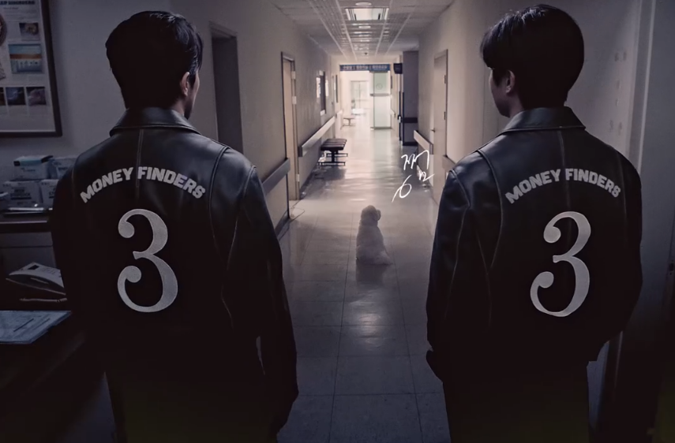
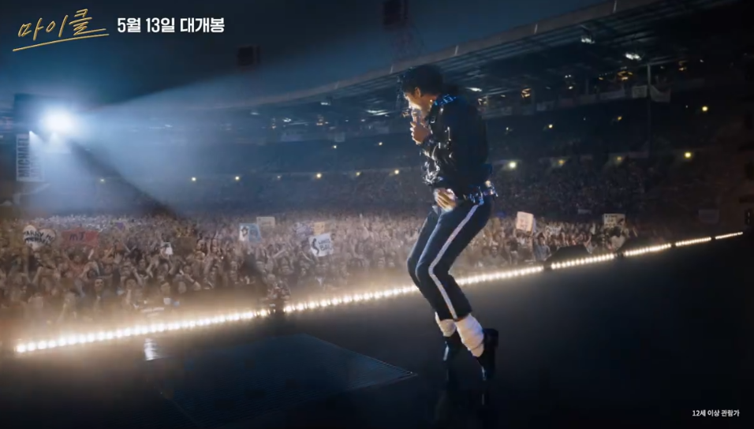
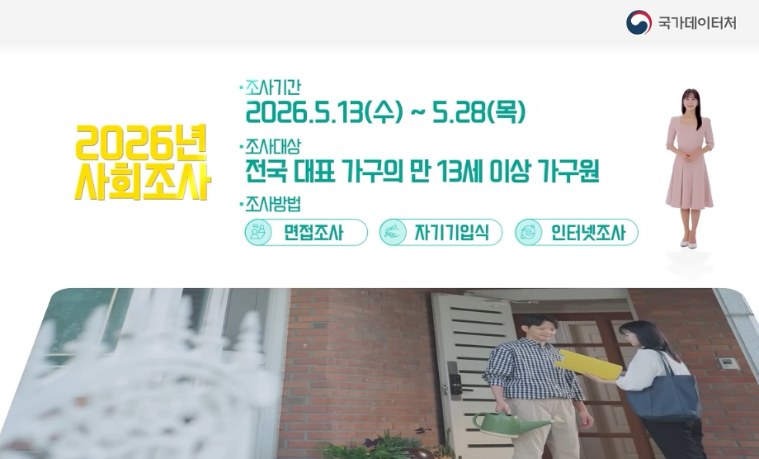

당신의 병원비, 끝까지 찾는다편 : 자비스앤빌런즈 (삼쩜삼) |  |  | 전설이 된 황제, 그 위대한 시작편 : 유니버설픽쳐스 |  |  | 국가데이터처 사회조사, 지금 시작합니다! 편 : 국가데이터처

광고회사 PT 3~5월 종합편_(기획/ 제작/ AOR 구분 별도표기) : 3~4월 결과 * 5월 업데이트 Ver.

PT 일자 | 광고주 | 품목 (형태) | 빌링 (억원) | 참여사 |  | 기존사 | 선정사(결과) | 비고
5월중 | 동국제약 | 판시딜 CR | 30 | 오리콤 外 비공개 |  | 오리콤
5월중 | 넥슨 | 메이플IP기반 3종 | 55 | TBWA, 대홍기획 外 비공개 |  | TBWA
2026-05-15 | 애경 | 랩신 | 25 | 제일기획, 타이타늄22, Juice |  | N/A
2026-05-14 | 대신증권 | 고배당고금리 | 40 | 한컴 外 비공개 |  | N/A
2026-05-13 | 아이더코리아 | 26FW, 27SS CR | 70 | TBWA, HSAD, 브랜드스톰, 크리에이티브에어 |  | 베리타스커넥트
2026-05-07 | 사랑의열매 | 2026 캠페인 | 45 | HSAD, 대홍기획, SM C&C, Juice 外 나라장터 |  | NCC애드
2026-05-07 | SK주식회사 | 기업PR | 미정 | TBWA, 대홍기획 外 비공개 |  | N/A
2026-04-29 | 넥슨 | 메이플 IP기반 3종 | 55 | TBWA 外 비공개 |  | TBWA
2026-04-29 | 호반건설 | 그룹PR | 70 | 제일기획, 이노션, TBWA, HSAD |  | 오버맨
2026-04-29 | 퍼시픽링스 | 브랜드캠페인 | 15 | 휘닉스컴 外 비공개 |  | N/A |  | 골프웨어
2026-04-27 | SK이노베이션 | 기업PR | 미정 | 대홍기획, SM C&C 外 |  | N/A
2026-04-27 | 비즈넵 | 브랜딩 | 40 | HSAD, 오리콤, 한컴 |  | N/A
2026-04-24 | 클래시스 슈링크 | 브랜딩 | 30 | TBWA, 대홍기획, BBDO |  | 펜타클
2026-04-23 | 넷플릭스 | 타이틀 캠페인 | 8 | 제일기획, TBWA, 타이타늄22, 대학내일 |  | N/A
2026-04-23 | 롯데하이마트 | 2026 캠페인 | 23 | 대홍기획 外 4개사 |  | 런렙
2026-04-20 | 한국투자증권 | A.I | 7 | TBWA, 프리월루전 外 |  | 대홍기획
2026-04-20 | 한화손해보험 | 브랜딩 | 36 | HSAD, 차이컴, 펜타클, 온더플래닛 |  | SM C&C
2026-04-16 | 넥슨코리아 | 슈터게임 | 100 (2年) | 대홍기획 外 비공개 |  | 이노션
2026-04-16 | 문화체육관광부 | 국민공감 정책광고 | 27 | HSAD, 대홍기획, SM C&C, Juice 外 나라장터 |  | N/A
2026-04-15 | PRP사이언스 | 올리디아 | 25 | 휘닉스컴 外 비공개 |  | N/A |  | 콜라겐 부스터
2026-04-15 | 한국투자증권 | AI 관련 | 7 | TBWA 外 비공개 |  | 대홍기획
2026-04-10 | 뚜레주르 | 2026 캠페인 | 25 | SM C&C 外 비공개 |  | N/A | SM C&C
2026-04-08 | SGI서울보증보험 | 브랜딩 | 20 | 이노션, 한컴 外 |  | 인터브랜드
2026-04-03 | 트리니티항공 ( : 舊.t way) | 브랜딩 | 59 | 제일기획, HSAD, 대홍기획 外 |  | 제일기획
2026-03-31 | 국가보훈처 | 보훈문화제 (기획, 운영) | 25 | HSAD, TBWA 外 나라장터 (6개사) |  | N/A | TBWA
2026-03-26 | 코웨이 | 제습기 CR | 50 | 이노션, SM C&C, 런랩 |  | 위더스애드
2026-03-25 | IBK기업은행 | TV부문 (2년계약) | 236 | 이노션, HSAD, BBDO, 메이트外 나라장터 |  | HSAD | 이노션
2026-03-20 | 피플라이프 | 보험클리닉 | 30 | TBWA, 오리콤, 디렉터스컴퍼니 |  | TBWA | TBWA
2026-03-19 | 에이스바이옴 | 비에날씬 | 20 | 오리콤, 하쿠호도제일, 대학내일 |  | 오리콤
2026-03-19 | 대한항공 | 기업PR | 110 | 이노션, TBWA, SM C&C 外 |  | N/A
2026-03-18 | 브이원씨 | 클로브 A.I | 30 | 제일기획, Juice, BAT |  | N/A | 제일기획
2026-03-16 | 한화건설 | 협찬 | 30 | 제일기획, 이노션, 대홍기획, 한컴, Juice |  | Juice | 한컴
2026-03-16 | 두나무 (업비트) | 피자데이 | 15 | 제일기획, 이노션, HSAD |  | HSAD | HSAD
2026-03-11 | 서울관광재단 | 서울글로벌 마케팅 | 88 | 대홍기획 外 |  | 대홍기획
2026-03-10 | 동원 F&B | 덴마크하이요구르트 CR | 25 | 대홍기획, SM C&C, 한컴 |  | 한컴 | SM C&C
2026-03-03 | 한국수력원자력 | 기업PR | 65 | HSAD, TBWA, 대홍기획, SM C&C 外 (나라장터 게시) |  | 베리모먼트 | 이노션
2026-03-06 | 한림제약 | 다제스 | 30 | TBWA, KECC, ,유니기획, 더바인 |  | 유니기획 | TBWA | 3차 PT
2026-03-05 | LG전자 | 식기세척기 CR | 35 | HSAD, SM C&C |  | SM C&C | SM C&C
2026-03-04 | 카카오뱅크 | 기업PR | 200 (2年) | 오리콤, 펜타클 外 |  | 오리콤 | 오리콤
2026-03-04 | KFC | 기업PR | 14 | Juice, 크리에이티브멋, 마스삼공 |  | 금강오길비 | 크리에이티브멋
2026-03-04 | 카카오게임즈 | 신규 MMORPG | 40 | 이노션, Juice, 모비데이즈, 발렌타인드림 |  | N/A | 퍼틸레인
2026-03-04 | 코웨이 | 비렉스 침대 CR | 80 | 제일기획, Juice |  | 디렉터스 | 제일기획
2026-03-03 | 저출산고령화사회 위원회 | 기업PR | 25 | 타이타늄 外 (나라장터 게시) |  | 도그지어 | 엔자임헬스

광고회사 전파광고(지상파, 종편, CATV한) 26년 5월 매출 _ ※해석주의※ 타매체 (디지털, 옥외, 인쇄, IPTV등) 집계는 불포함
◈ 공중파/ 종편/ CATV 매출 (外매체 제외, 上Cell 지상파 下Cell 종편+케이블 순) : 본 계수는 대외비로 분류됩니다. 단순 영업 참고용으로 외부 유출은 지양/ 회사별 청약완료후, 매월초 당월계수 공유
(단위 : 억원) | 2026. 5月 (Start계수) | 전월 마감액 (26'4月) | 2026년 ~5月 합산 계수 | 2025년 ~5月 합산 계수 | 26년 5月 Client Isuue (전월比. 증감 광고주 한) |  |  | 26 比. 25
제일기획 | 84.0 | 101.0 | 848.0 | 874.0 | [감소] 삼성전자, 동서식품, 넷플릭스, 삼쩜삼 |  |  | -3.0%
 | 110.0 | 115.0
SUM | 194.0 | 216.0
OAG (TBWA+OMG+MediaBrands +BBDO) | 63.0 | 77.0 | 472.0 | 651.0 | 4社 [유지 * 증가] 애플, 경동나비엔, 우리은행, 바디프랜드 [감소] 토스증권, 재규어랜드로버, 포르쉐, 폭스바겐, Volvo, 한국MSD, 다이슨, 무학소주, 면사랑 |  |  | -27.5%
 | 44.0 | 36.0
SUM | 107.0 | 113.0
이노션 | 36.0 | 34.0 | 362.0 | 494.0 | [감소] 현대차, 인삼공사, 하이트진로 |  |  | -26.7%
 | 45.0 | 50.0
SUM | 81.0 | 84.0
스타컴 (퍼블리시스원) | 40.0 | 50.0 | 357.0 | 339.0 | [감소] 맥도날드, 오비맥주, 르노코리아 |  |  | 5.3%
 | 45.0 | 45.0
SUM | 85.0 | 95.0
대홍기획 | 35.0 | 25.0 | 292.0 | 329.0 | [증가] 쿠쿠, 메가젠, 세라젬 |  |  | -11.2%
 | 48.0 | 49.0
SUM | 83.0 | 74.0
SM C&C | 33.0 | 21.0 | 266.0 | 263.0 | [증가] 동아제약, 대상웰라이프 |  |  | 1.1%
 | 31.0 | 27.0
SUM | 64.0 | 48.0
HS AD | 19.0 | 32.0 | 200.0 | 383.0 | [감소] LG유플러스, K2, 덴서티 |  |  | -47.8%
 | 26.0 | 41.0
SUM | 45.0 | 73.0
WPP Media (舊.Group M) | 2.5 | 10.0 | 65.0 | 126.0 | [감소] 구글, 에스오씨컴퍼니(아스테라시스) |  |  | -48.4%
 | 3.0 | 14.0
SUM | 5.5 | 24.0

지상파 매출_ 2026.4月 마감 & 5月 시작 (당월 시작계수 추후 변동 가능성)

(단위 : 억원) | 2026. 5月 (예상 마감) | 2025. 5月 (실제 마감) | 2026. 4月 (실제 마감) | 2025. 4月 (실제 마감)
KBS-2TV | 100 | 123 | 100 | 106
MBC-TV | 180 | 191 | 187 | 161
SBS-TV | 155 | 177 | 161 | 142
Total (광고매출 only) | 435 | 491 | 448 | 409

종합/유선채널 매출_2026. 5月 (당월 시작계수 추후 변동 가능)
◈ 종합/유선 방송사 매출 (기타 채널 제외) : 본 계수는 대외비로 분류됩니다. 단순 영업 참고용으로 외부 유출은 지양/ 채널별 마감후, 매월초 전월계수 공유
(단위 : 억원) | 2026. 5月 (Start계수) | 2026. 4月 (최종마감) | 2026. ~5月 누적계수 | 2025. ~5月 누적계수 | 26년 4月 채널별 증감 (전월比.)
JTBC mediacomm + Plus | 110 | 146 | 717 | 840 | (증가) Golf (감소) JTBC, JTBC2, JTBC4, JTBC Golf & Sports
CJ E&M | 135 | 170 | 715 | 1130 | (증가) Sports, OCN, Movies1 (감소) tvN, tvN Story, Mnet, Movies2, Drama, tvN Show, tvN Story, OCN Thrills, CGV, Superaction, OGN, DIA TV, OCN, 중화TV, Tooniverse
TV Chosun | 95 | 155 | 645 | 735 | N/A
MBN | 84 | 100 | 474 | 539 | N/A
Channel A | 49 | 98 | 403 | 394 | N/A
ENA | 51 | 54 | 232 | 237 | (감소) ENA, SkySports, Story, 헬스메디, ONT, CHING, ENA Drama, Play, ONCE, O Life
YTN | 42 | 53 | 218 | 235 | N/A
MBC Plus | 51 | 55 | 200 | 231 | (증가) Drama (감소) Every1, Sports+, MBC M, , Music, MBC ON
KBS N | 37 | 41 | 155 | 179 | (증가) JOY (감소) N sports, KBS Drama, Kids, N life, KBS Story
T Cast | 30 | 26 | 130 | 143 | (증가) E, Fashion N, Dramacube (감소) Screen, Champ, EVER, CH view, Cine F, MX(FX), NOW(FOX)
SBS MediaNET | 35 | 44 | 114 | 129 | (감소) Sports, Golf Kizmom(舊.Nicklodeon), SBS M, SBS Life(舊.SBS Fil), SBS Biz
SBS Plus | 22 | 25 | 99 | 146 | (감소) Plus, funE
IHQ | 7 | 11 | 47 | 49 | (감소) IHQ, IHQ Drama, I Play, I Show
UPdate
OTT top 5 : 넷플릭스, 티빙, 쿠팡플레이, 디즈니플러스 (출처 : kino lights, rank), 5/4~5/10
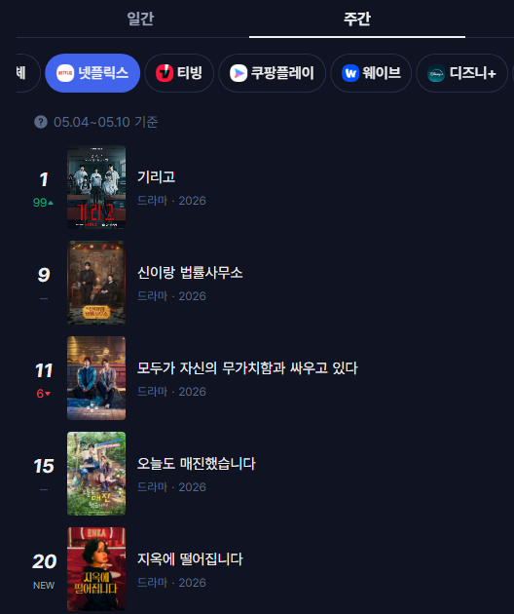
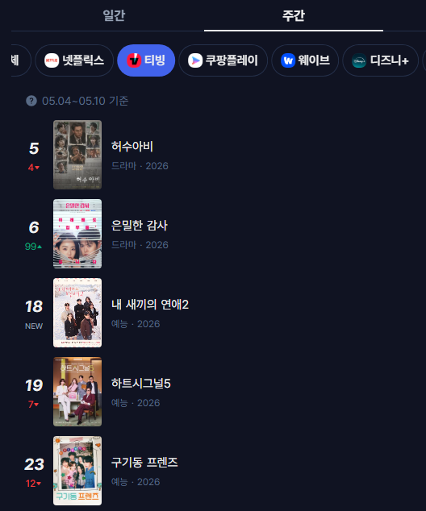


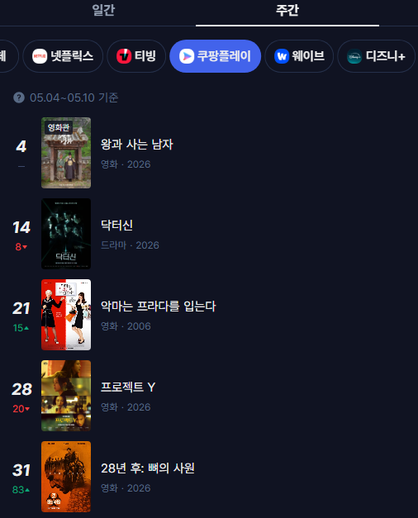
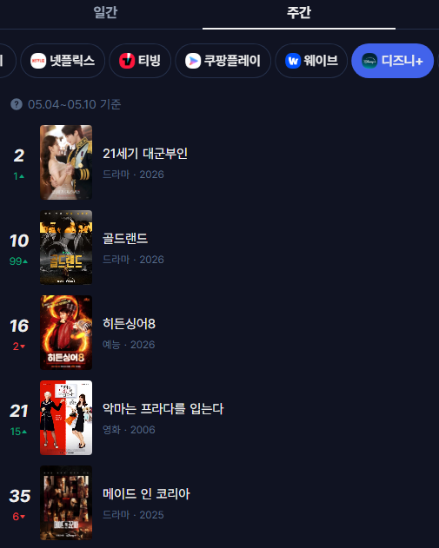

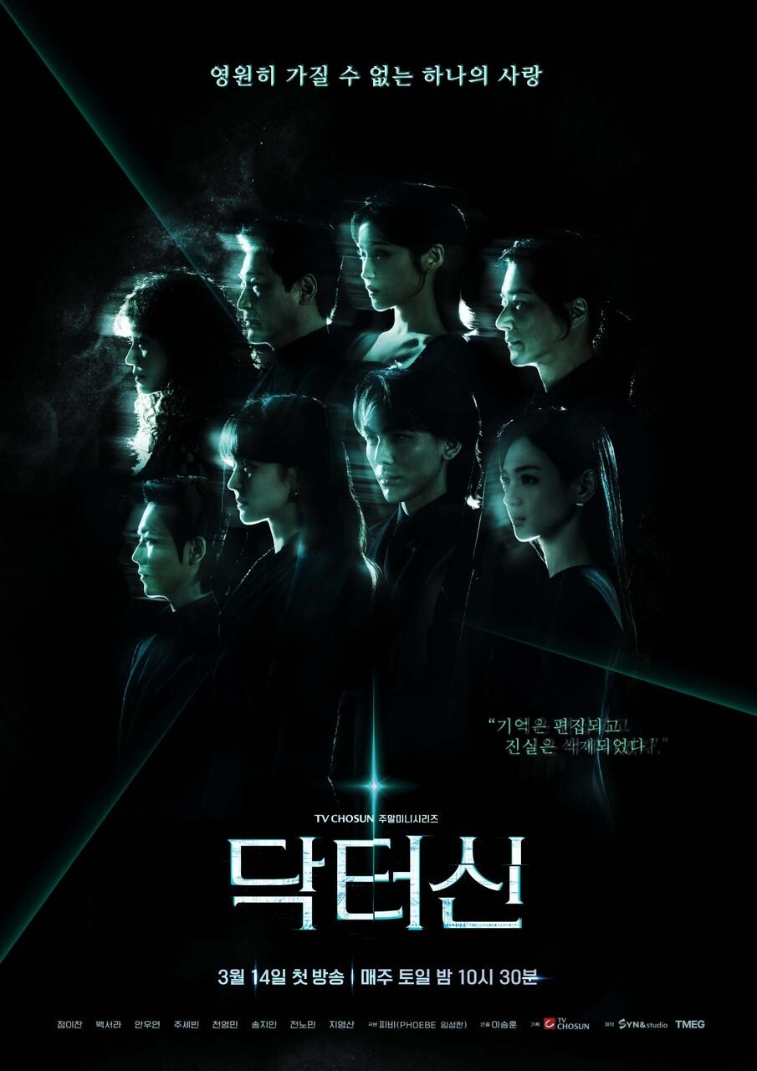

KOBACO 방송통신 광고비조사 (2024조사)_2026 발간
◈ 발간 : 과학기술정보통신부, 한국방송광고진흥공사(KOBACO)

